資料4-2 令和2年OT状況
参考資料4-2
＜資料4-2＞
＜ 高次脳機能障がい外来OT認知訓練支援実施状況＞

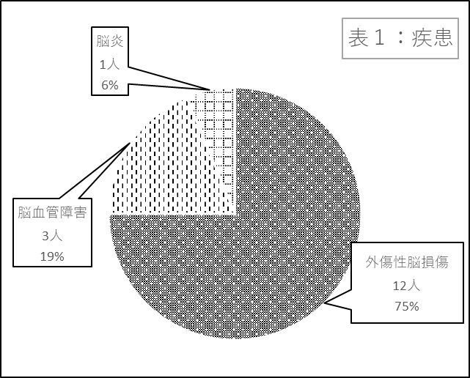
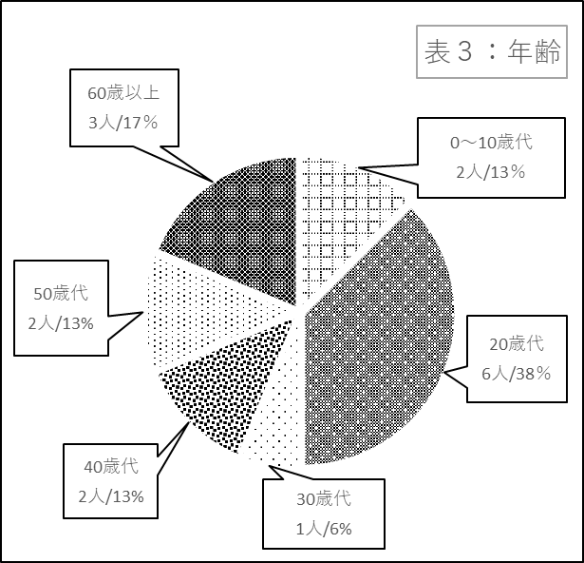

 | ＜表1：疾患＞ |  |  | ＜表3：年齢＞
 | 疾患 | 人数 | ％ | 年齢 | 人数 | ％
 | 外傷性脳損傷 | 12 | 75% | 0～10歳代 | 2 | 13%
 | 脳血管障害 | 3 | 19% | 20歳代 | 6 | 38%
 | 脳炎 | 1 | 6% | 30歳代 | 1 | 6%
 | 低酸素脳症 | 0 | 0 | 40歳代 | 2 | 13%
 | 脳腫瘍 | 0 | 0 | 50歳代 | 2 | 13%
 | その他 | 0 | 0 | 60歳以上 | 3 | 17%
 | 合計 | 16 | 100% | 合計 | 16 | 100%

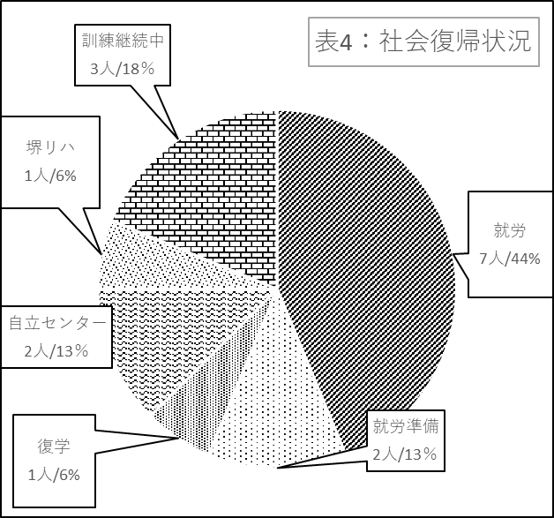
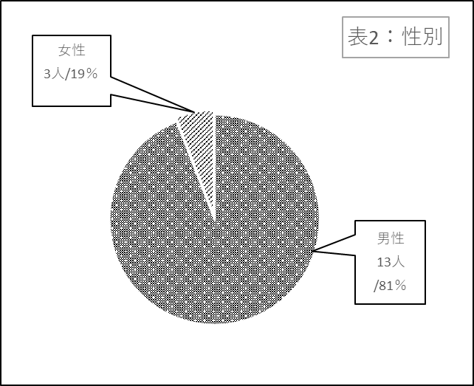
 |  |  |  | <表4：社会復帰状況＞
 |  |  |  | 社会復帰状況 | 人数 | ％
 | ＜表2：性別＞ |  |  | 就労 | 7 | 44%
 | 性別 | 人数 | ％ | 就労準備 | 2 | 13%
 | 男性 | 13 | 81% | 復学 | 1 | 6%
 | 女性 | 3 | 19% | 復学準備 | 0 | 0
 | 合計 | 16 | 100% | 自立センター | 2 | 13%
 |  |  |  | 堺リハ | 1 | 6%
 |  |  |  | 訓練継続中 | 3 | 18%
 |  |  |  | その他 | 0 | 0
 |  |  |  | 合計 | 16 | 100%

